Spielfeld
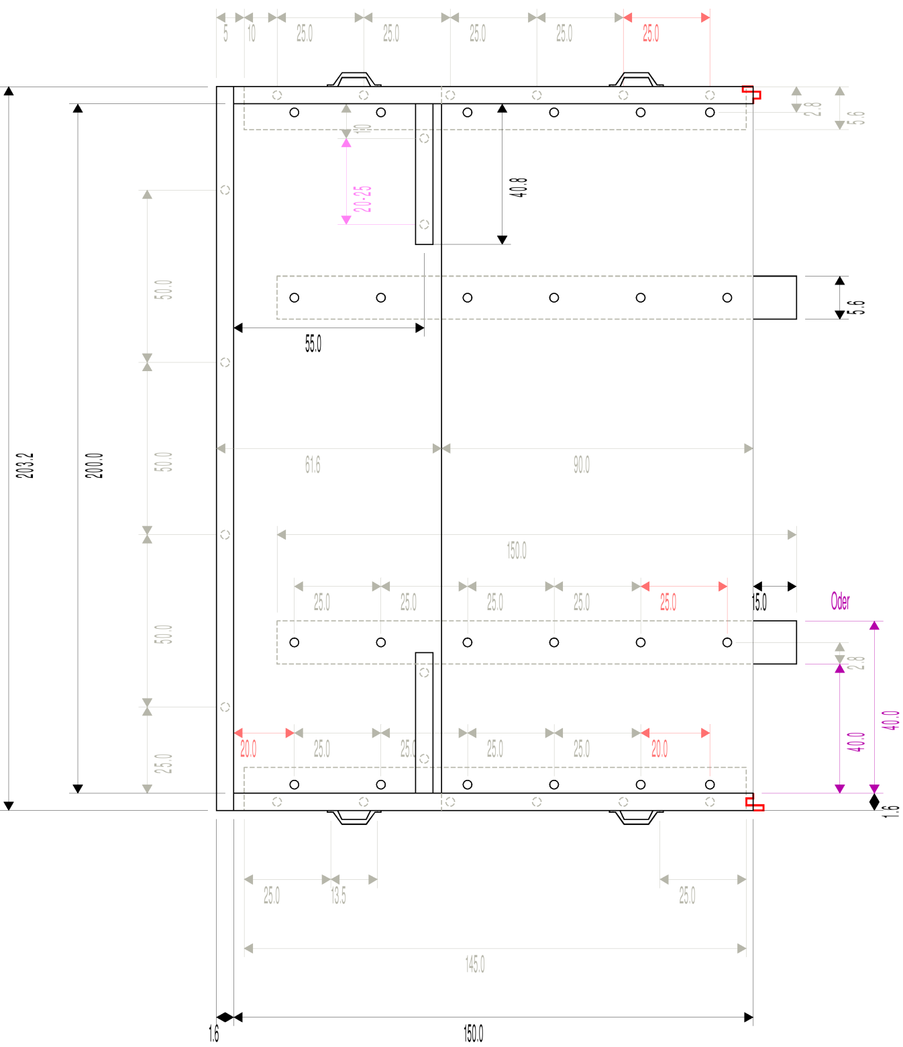
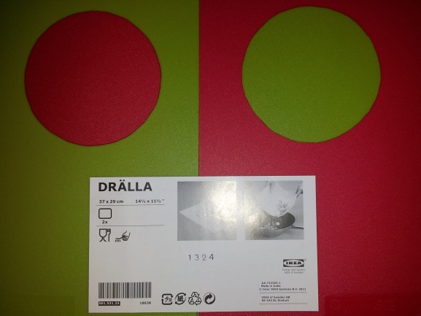
Spielfeld - Material

Funktion im Spiel
 | Das Spielfeld bildet den grundlegenden Rahmen für die Wettkämpfe. Da es angestrebt ist, dass es viele RoboSAX-Wettbewerbe überdauern soll, ist es sehr stabil gebaut. Aufgrund des symmetrischen Aufbaus besteht es aus zwei identischen Hälften.

Beschreibung
 | Innenmaße | 2x3 m
 | Wandhöhe | 16cm
 | Farbe | weiß
 | Material | Holz

Nachbau einer Spielfeldhälfte
 | Grundplatte & Wände | 4x Spanplatte (65x205cm; 16mm dick)
 |  |  | Hellweg | ArtNr: 522913 | 6.04 €
 | Steck- und Tragesystem | 2x Holzleiste (5,6x3,6 cm; 3m lang)
 |  |  | Hellweg | ArtNr: 641982 | 2.79 €
 |  | 4x Tragegriff (Stahlblech)
 |  |  | Hellweg | ArtNr: 224022 | 2.99 €
 | Schrauben | 1x Spax (4x60 mm; Senkkopf; 75 Stück)
 |  |  | Max Bahr | ArtNr: 200072983000 | 3.99 €
 |  | 1x Spax (4x35 mm; Senkkopf; 75 Stück)

 | Farbe | 1x weiß (reinweiß; seidenmatt; Buntlack + Grundierung)
 |  |  | Hellweg | ArtNr: 243806 | 39.99 €
 |  | 1x Farbroller Set (Roller; 6x Walze; Schale)
 |  |  | Hellweg | ArtNr: 512696 | 6.99 €

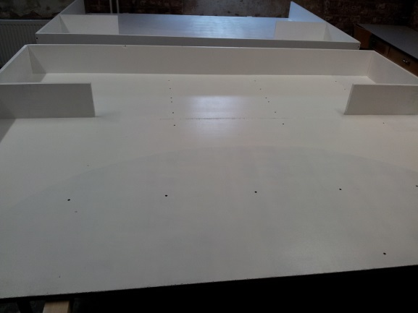

Spielfeld - Maße Wettkampf-Feld

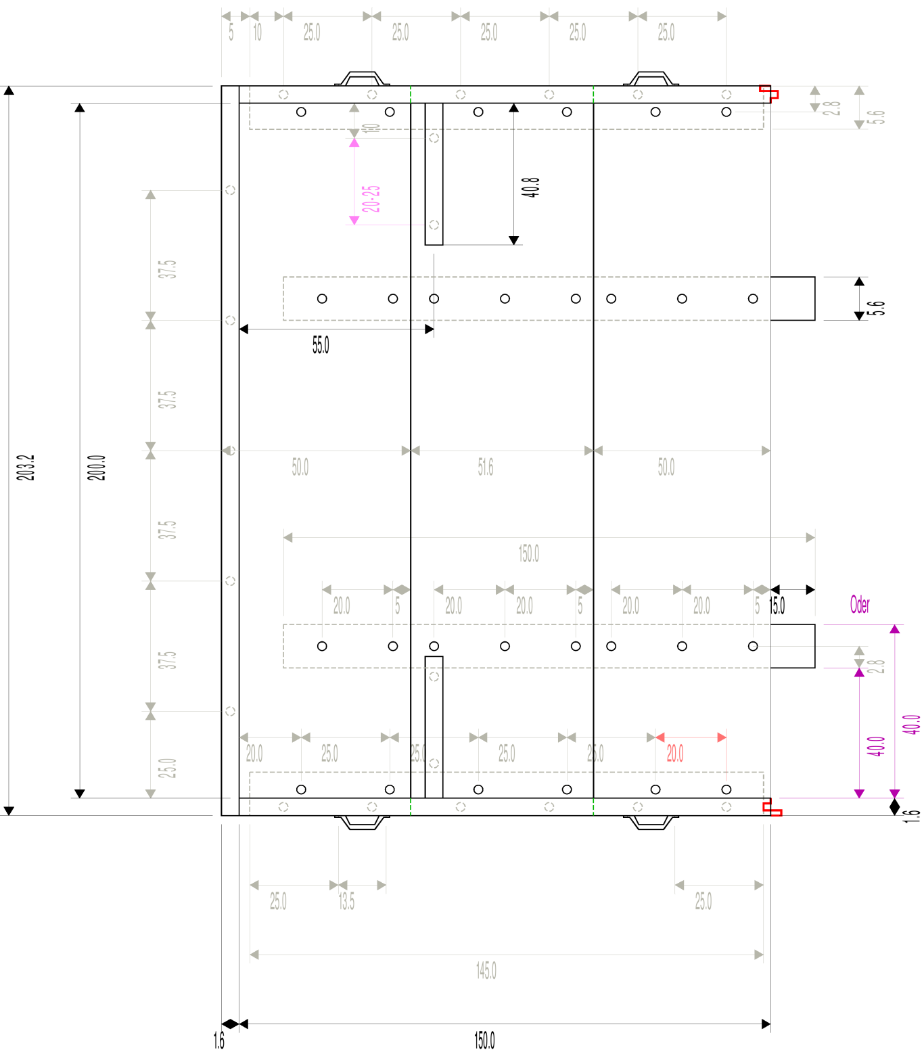

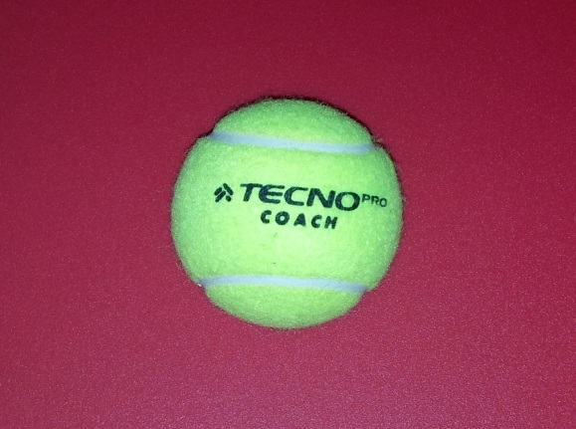
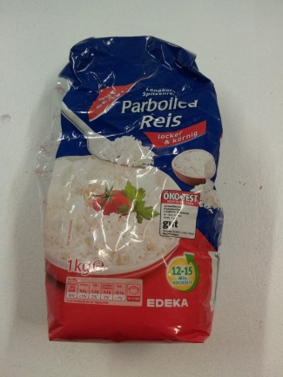

Spielfeld - Maße Test-Feld

